シニア大会
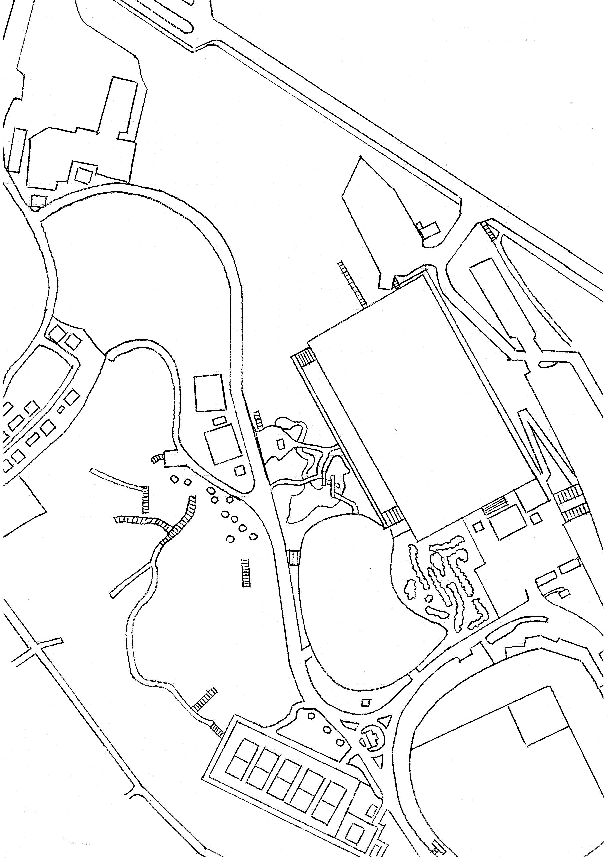
シニア大会コースマップ
民家
15
17
公民館
71m
（51m）
50m（38m）

ダブルマンダ
61m
（47m）
16
18
93m（51m）
13
OB（垣根）
DZ
87m（71m）
テニスコート
50m
（32m）
48m（30m）
ラインOB（柵）
14
12
OB（垣根）
55m（41m）
８
ラインOB（柵）
９
52m（32m）

55m
（45m）
２
46m（42m）
11
48m（41m）
７
１
DZ
65m
（50m）
10
60m（45m）
DZ
５
68m
（68m）
OBライン
55m
（55m）

93m（64m）
３
６
80m
（45m）
藤棚
グランド

トイレ
野球場
４
本部
本部

※距離：プロ（アマ）

駐車場

ホール | 1 | 2 | 3 | 4 | 5 | 6 | 7 | 8 | 9 | 平均 | 合計 | プロ：1～18ホール
距離:プロ | 55 | 68 | 93 | 80 | 60 | 55 | 65 | 52 | 48 | 64.0 | 576 | 平均 | 合計
距離:アマ | 45 | 68 | 64 | 45 | 45 | 55 | 50 | 32 | 41 | 49.4 | 445 | 63.2 | 1137
 |  |  |  |  |  |  |  |  |  | （単位：ｍ） |  | （単位：ｍ）
ホール | 10 | 11 | 12 | 13 | 14 | 15 | 16 | 17 | 18 | 平均 | 合計 | アマ：1～18ホール
距離:プロ | 46 | 55 | 48 | 87 | 93 | 50 | 61 | 71 | 50 | 62.3 | 561 | 平均 | 合計
距離:アマ | 42 | 41 | 30 | 71 | 51 | 38 | 47 | 51 | 32 | 44.8 | 403 | 47.1 | 848
 |  |  |  |  |  |  |  |  |  | （単位：ｍ） |  | （単位：ｍ）

ローカルルール説明
◆ＯＢ説明
 | 共通：ＯＢラインは、人工物と芝・土との境。
 | 共通：園内道路（アスファルト・コンクリート）及びそれを越えたエリア。
 | グランド・垣根：OBラインは小旗とする。
 | 1H：池の底面とその中にある岩。藤棚及び周囲のコンクリート部分。
 | 2H：ティーのエリア及び水色のグランドエリア以外。
 | 4H：水色のグランドエリア及びゴールのある芝生エリア以外。
 | 8H・10Ｈ・11H：ラインOB（柵）をディスクが横切った場合。
 | 12H：ゴール奥の垣根。
 | 13H：ゴール左横の垣根。
◆その他説明
 | ギブアップは、そのホールでそれまでに投げた投数に＋４打する。

1H：池周りの岩に少しでもディスクが立てかかっていればセーフ。橋はセーフ。
１投目がＯＢの場合は１ペナでＤＺへ。ＤＺからのＯＢは通常のＯＢとする。
2H：ティーのエリア及びグランドのエリアのみセーフ。
１投目がＯＢの場合は１ペナでＤＺへ。ＤＺからのＯＢは通常のＯＢとする。
4H：ゴールのある芝生エリア及びグランドのみセーフ。（※エリア内のコンクリート土台はセーフ。）
5H・7H：アイランドホール
プロ： | ・アイランド内にディスク静止でアイランド消滅。
 | ・1投目失敗は1ペナでアマティーへ。
 | ・アマティーからアイランド内にディスクが静止しなかった場合：１ペナで、そのまま続行。（※アイランドは消滅）
アマ： | ・アイランド内にディスク静止でアイランド消滅。
 | ・アイランド内にディスクが静止しなかった場合は１ペナで、そのまま続行。（※アイランドは消滅）
6Ｈ：ゴールのあるエリアの芝生のみセーフ。（※エリア内のベンチはセーフ。）
8H・10Ｈ・11H：ラインOB（柵）を横切ったら1ペナで、最初に横切った所から。
16H：ダブルマンダトリーホール
 | ・不通過は1ペナでDZへ。

